estrategias
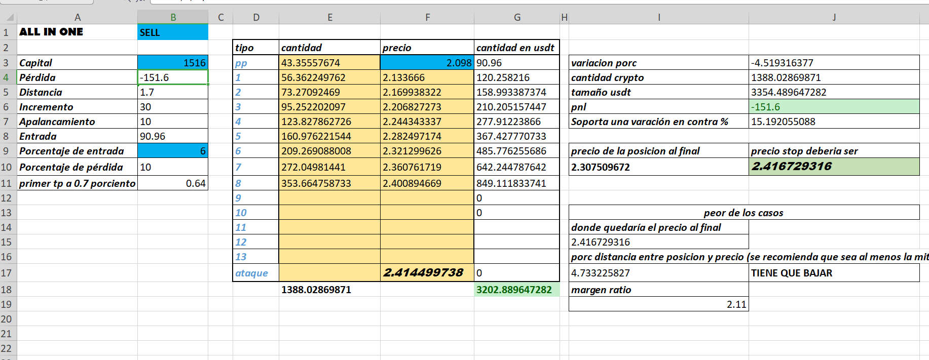
 | entrada porc | compensaciones | máxima variación diaria
mercado tranquilo | 26 | 2
mercado movido | 10 | 6
muy movido | 5 | 6
muy movido | 7 | 6 | 20

buena ganancia-mercado movido:

